INDICE
Logo |  |  | 

 | INDICE DEL DOCUMENTO

 |  | 1.- CARATULA

 |  | 2.- INDICE

 |  | 3.- RELEVAMIENTO EN COTA 0

 |  | 4.- RELEVAMIENTO DE ESTRUCTURA

 |  | 5.- MEMORIA DESCRIPTIVA

 |  | 6.- ANEXO-PLANO DE PROPUESTA EN COTA 0 (OPCIONAL)

 |  | 7.- ANEXO-PLANO DE PROPUESTA EN ALTURA (OPCIONAL)

 |  | 8.- FOTOMONTAJE DE PROPUESTA EN COTA 0

 |  | 9.- FOTOMONTAJE DE PROPUESTA EN ALTURA

 |  | 10.- CONFIGURACION DE EQUIPOS

 |  | 11.- ESQUEMA DE CONEXIONADO

 |  | 12.- CONFIGURACION DE RF

 |  | 13.- ANEXO-LISTADO DE MATERIALES

 |  | 14.- ANEXO-DATOS DE ENTORNO

 |  | 15.- ANEXO-ELEMENTOS DESMONTADOS

 |  | NOTA: LAS PLANILLAS ANEXAS PODRAN SER REQUERIDAS POR EL SECTOR OPERATIVO INTERVINIENTE, EN CASO DE SER SOLICITADO.

RELEVAMIENTO COTA0-1
 |  |  | INGENIERIA

 |  |  | A22-S153 Formosa Estanislao del Campo
 |  |  | Responsable | Revisión | Fecha de Revisión |  | Pagina ANEXO
 |  |  | Miguel Segnana | 1 | 22/09/2022 |  | 1

RELEVAMIENTO COTA 0

INFORMACION FOTOGRAFICA EN COTA 0

 | 1 | FOTO DE INGRESO AL PREDIO |  |  | 2 | FOTO GENERAL DEL PREDIO

 | 3 | FOTO GENERAL DEL PREDIO |  |  | 4 | FOTO GENERAL DEL PREDIO

 | 5 | FOTO PLATEA DE EQUIPOS |  |  | 6 | FOTO PLATEA DE EQUIPOS

FOTOMONTAJE DE COTA 0-01
 |  |  | INGENIERIA

 |  |  | A22-S153 Formosa Estanislao del Campo
 |  |  | Responsable | Revisión | Fecha de Revisión |  | Pagina ANEXO
 |  |  | Miguel Segnana | 1 | 22/09/2022 |  | 2

FOTOMONTAJE COTA 0

INFORMACION FOTOGRAFICA

FCOB a instalar

 | 1 | VISTA GRAL DEL SITIO |  |  | 2 | VISTA GRAL - GABINETES

ELTEK 1.8 DE BATERIAS A UTILIZAR
Power ELTEK A UTILIZAR
Instalar 3 ABIA + 1 ASIB

 | 3 | INSTALACION DE CABLEADO DE ENERGÍA |  |  | 4 | INSTALACION DE CABLEADO DE ENERGÍA

A desmontar
8 FO
Instalar 6 FO

 | 5 | INSTALACION DE CABLES DE DC+FO |  |  | 6 | INSTALACION DE CABLES DE DC+FO

FOTOMONTAJE COTA 0-02
 |  |  | INGENIERIA

 |  |  | A22-S153 Formosa Estanislao del Campo
 |  |  | Responsable | Revisión | Fecha de Revisión |  | Pagina ANEXO
 |  |  | Miguel Segnana | 1 | 22/09/2022 |  | 2

FOTOMONTAJE COTA 0

INFORMACION FOTOGRAFICA

Reutilizar crucetas de FO
 | N/A |  |  |  | N/A

 | 1 | INSTALACION DE GANANCIAS DE FO |  |  | 2 | INSTALACION DE GANANCIAS DE FO

 | N/A |  |  |  | N/A

 | 3 | INSTALACION EN TEP |  |  | 4 | INSTALACION EN TEP

 |  |  |  |  | N/A

3 OVP FSEP a instalar
vincular la PAT de equipos en pletina existente detras de mesita de modulos

 | 5 | OPCIONAL |  |  | 6 | OPCIONAL

FOTOMONTAJE EN ALTURA -01
 |  |  | INGENIERIA

 |  |  | A22-S153 Formosa Estanislao del Campo
 |  |  | Responsable | Revisión | Fecha de Revisión |  | Pagina ANEXO
 |  |  | Miguel Segnana | 1 | 22/09/2022 |  | 4

FOTOMONTAJE INTALACION EN ESTRUCTURA

INFORMACION EN ALTURA

Instalar AHPCA

Instalar AHFIB

+10.00m Desmontar
- 1 FRIG - 1 FRPA
- 2 FXCB

Instalar panel
RRVV-65B-R4
+18,00m Desmontar
- 1 Tribanda

 | 1 | SECTOR A MONTAJE |  |  | 2 | SECTOR A DESMONTE

Instalar AHPCA

Instalar AHFIB

+10.00m Desmontar
- 1 FRIG
Reutilizar 2 FPFC/H
Instalar panel
RRVV-65B-R4
+18,00m Desmontar
- 1 Tribanda
reutilizar 2 FPFC/H

 | 3 | SECTOR B MONTAJE |  |  | 4 | SECTOR B DESMONTE

Instalar AHPCA

Instalar AHFIB
+10.00m Desmontar
- 1 FRIG
- 2 FXFC
+18,00m Desmontar
- 1 Tribanda
Instalar panel
RRVV-65B-R4

 | 5 | SECTOR C MONTAJE |  |  | 6 | SECTOR C DESMONTE

CRONOGRAMA DE AFECTACION
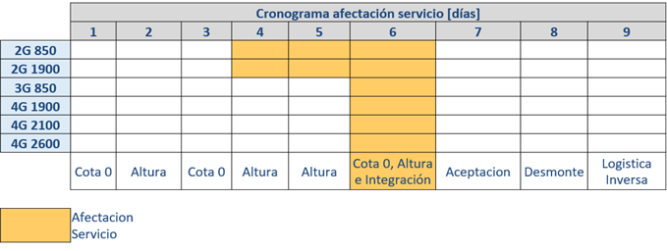
 | INGENIERIA

 | A22-S153 Formosa Estanislao del Campo
 | Responsable | Revisión | Fecha de Revisión | Pagina ANEXO
 | Miguel Segnana | 1 | 22/09/2022 | 7

CRONOGRAMA DE AFECTACION

ESQUEMA CONEXIONADO
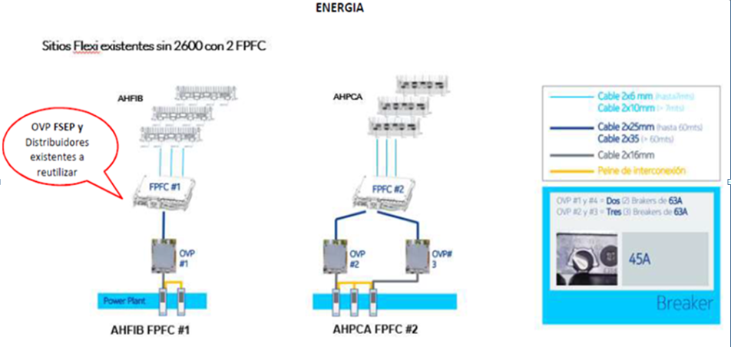
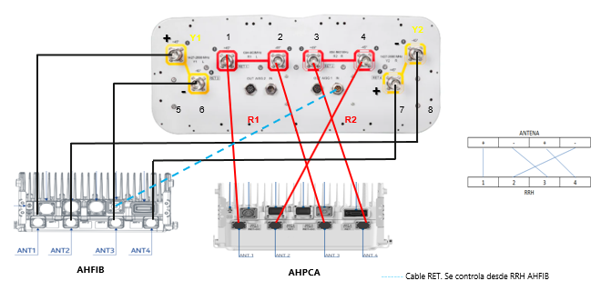
 | INGENIERIA

 | A22-S153 Formosa Estanislao del Campo
 | Responsable | Revisión | Fecha de Revisión | Pagina ANEXO
 | Miguel Segnana | 1 | 22/09/2022 | 7

ESQUEMA CONEXIONADO

PROPUESTA - CABLEADO - CONEXIONADO

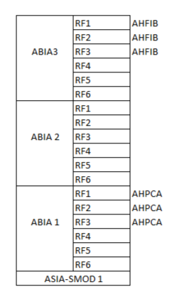
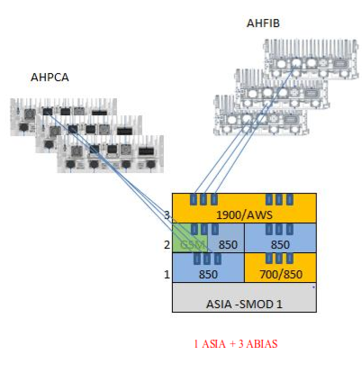

ASIB - SMOD 1

1 ASIB + 3 ABIAS
ASIB - SMOD 1

